Concert
項目 | 內容 | 圖片
1. 品牌短敘述 (25字)
2. 產品簡述 (200-300字) | IBM Concert® 使用 AI 來了解應用程式生命週期，提供 360 度營運視圖，並解釋跨不同環境和工具集的複雜資料，也提供解決問題的行動和建議。 是一個透過 Gen AI 來簡化及優化企業的應用程式管理和技術營運。 | 影片連結插入 https://www.ibm.com/cn-zh/products/concert/application-vulnerability-management
3. 特色優勢 (不限字數) | IBM Concert 幫助企業 : • 透過最大限度地減少中斷來確保持續的業務營運，從而提高彈性。 • 透過使用生成式人工智慧優先考慮洞察和優化資源，更具成本效益 • 透過簡化流程和消除不必要的任務來提高效率 • 透過提供立即採取修補行動的關鍵建議來提高效率 (圖C-2) Concert 運作方式 發現：當 Concert 與企業的環境和工具集連接時，會自動發現有關應用程式操作的關鍵數據。 瞭解：當 Concert 深入研究企業應用程式架構時，利用生成式 AI 的力量，展示複雜的連結、依賴關係。 推薦：Concert 會產生策略建議來提高應用程式的效能和效率，從而為組織提供可行的見解。 對話：使用自然語言處理 (NLP) 與 Concert 進行直觀的對話。提問其結論，理解其建議，並探索對企業的應用程序的潛在影響。 行動：根據 Concert 的建議採取行動，或能自動化操作。 | 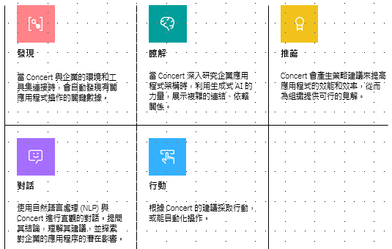 C-2 運作方式用i-con圖示呈現
4. 使用情境 (不限字數) | 應用程式的360 度全方位檢視 (圖C-3) 應用實例 應用風險管理 • 消除手動腳本和電子表格 • 根據應用程式影響及時確定 CVE 的優先級，並接收可執行的解決建議 • 輕鬆可視化 CVE 的影響範圍並模擬修復場景，快速採取有意義的行動應用程式合規管理 • 減少花在操作合規控制上的時間 • 根據 NIST 800-53、CIS Controls 等標準評估應用程式的合規狀況，以更深入了解潛在的合規問題 • 在部署前階段預見開發決策對合規的影響，避免影響最終用戶應用程式認證 (certificate)管理 • 識別並追蹤證書的生命週期，提供對到期日期和潛在風險的全面見解 • 根據影響嚴重程度對證書進行排名，使組織能夠確定更新工作的優先順序並減輕潛在的干擾 • 利用自動化工作流程和情境洞察來優化證書管理，確保及時續約並防止營運中斷。 | C-3
5. 規格功能 (不限字數) | (圖C-4) (圖C-5) 用戶必須具有以下環境條件: CI/CD pipeline (Jenkins or ArgoCD) Code-scanning tool (CDXgen or Code Risk Analysis plug-in for IBM Cloud) For CVE use case: CVE data (Twistlock or Aqua Security) For compliance use case: Compliance data • NIST SP 800-53 catalog is preloaded OR customer-provided compliance catalog in OSCAL format • Compliance assessment scans in OSCAL format | C-4,5

